상품제안서
옵타움 향기선물 퍼퓸향수 30ml | 상품코드: S42818

 |  |  |  |  |  |  | 02-713-8555 | www.synergygift.co.kr
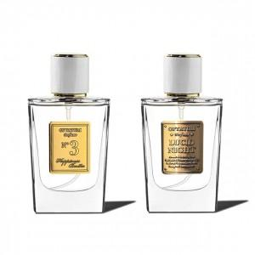 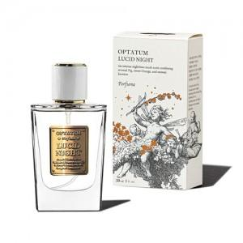 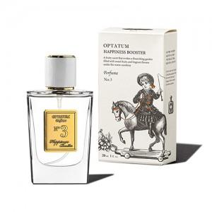

【상세/제작정보】

【인쇄/포장옵션】 | 스티커 / 포장지포장

【공급단가】 | 수량 | 30~ | 50~ | 100~ | 300~ | 500~
*VAT별도 | 루시드나잇 | 31,400원 | 30,300원 | 29,600원 | 28,600원 | 28,100원
 | 해니피스부스터 | 31,400원 | 30,300원 | 29,600원 | 28,600원 | 28,100원

【상품 URL】 | https://www.synergygift.co.kr:443/src/goods_detail.php?gdno=42818

